全体フロー
1

営業開始
スタートアップMTG
（宅建業無しの場合のみ実施）
宅建士採用
事務所設置
免許申請
保証協会加入
営業可能

宅建免許

採用/事務所検討
全宅/全日の検討
WebサイトOPEN

4

スケジュール
確定MTG
ロゴ・サイト
MTG
最終Web
チェック
ツールデザイン
MTG
サイト確認
PPC広告
目標設定MTG
サイト集客・業務管理
MTG

Webサイト

ロゴ/デザイン準備

物件収集
キックオフ
物件収集MTG①
物件収集MTG②
物件収集MTG③
物件収集MTG④
顧客管理MTG

物件情報準備

管理画面利用開始
管理画面
アカウント作成
物件確認
物件詳細入力
物件収集
（ソクコレ）
物件収集
（早耳くん）

8

2
3
5
6
7
4泊5日
9
1泊2日
営業研修
（基礎実践研修）
（営業研修）
社内説明
エリア確定MTG
オーナー研修
ビジネスプラン研修
1日
基礎研修
売買契約研修
事務サポート研修
店舗実地研修

研修

PPC予算の確定
随時対応
会社説明会
基礎実践研修
営業研修
ライフプラン研修

加盟 | 1ヵ月 | 2カ月 | 3ヵ月 | 4か月 | オープン

免許
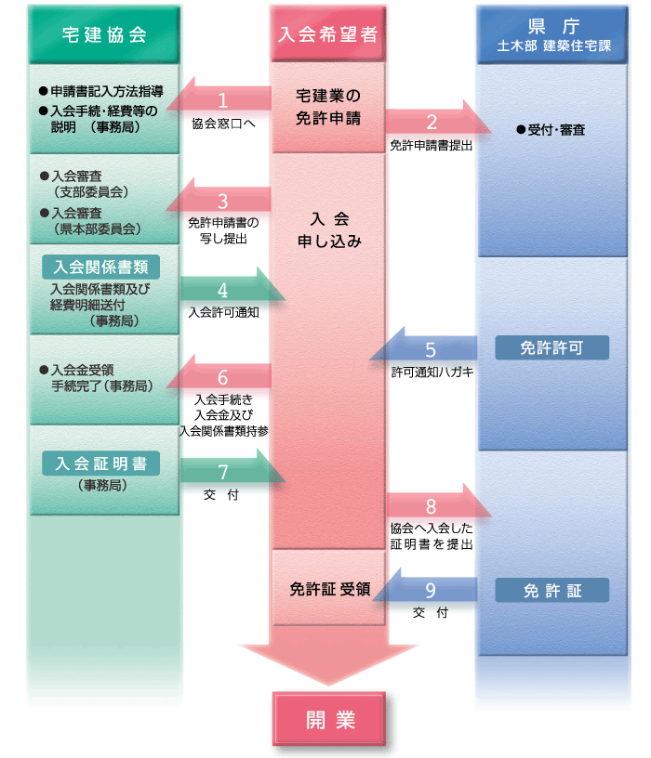
【 免許の有無 】 | 有り

[ 県申請時 ]
項目 | 費用
免許申請時登録免許税 | 33,000
小計 | 33,000

[ 協会申請時 ]
項目 | 費用
宅建協会入会金 | 800,000
宅建協会店頭看板代 | 3,000
宅建協会会費（年額） | 54,000
保証協会入会金 | 200,000
保証協会弁済業務保証金分担金 | 600,000
保証協会会費（年額） | 6,000
不動産総合コース申込金 | 10,000
不動産政治連盟 | 200,000
小計 | 1,873,000

合計 | 1,906,000

事業検討
【 マーケット 】 |  |  |  |  | 【 人員構成 給与 】
ターゲットエリア | 世帯数 | 物件数 ① | 手数料 / 件 |  |  | 給与 | 従業員給与 | 年 | 7,200,000円 |  | 店長（経験者） | -
埼玉県児玉郡 | 40,904世帯 | 780件 | 432,000円 |  | 店長（経験者） | - |  | 月 | 600,000円 |  | エージェント | 1
本庄市 | 37,081世帯 |  |  |  | エージェント | 400,000円 | 目標設定参照 |  |  |  | エージェント | -
- | - |  |  |  | エージェント | - | 法定福利費 | 年 | 1,008,000円 |  | エージェント | -
合計 | 77,985世帯 |  |  |  | エージェント | - |  | 月 | 84,000円 |  | 営業合計 | 1
 |  |  |  |  | サポート | 200,000円 | 給与の14%にて算出
 |  |  |  |  | サポート | - |  |  |  |  | サポート | 1
【 目標仲介契約件数 】 |  |  |  |  |  |  |  |  |  |  | サポート | -
契約件数/月 | 5件 |  | → | 5件 | 確定件数
手数料/月 | 2,160,000円 |  |  | ＊閑散期も均した件数（12,1,5,8） |  |  | 旅費交通費 | 年 | 360,000円 |  | メンバー合計 | 2
 |  |  |  |  |  |  |  | 月 | 30,000円
[ エリア物件数による予測 ] |  |  |  | [ 人員体制 成果 ] |  |  | 営業×30,000円
項目 | 歩留り | 件数 |  | 営業 | 体制 | 件数 | 通信費 | 年 | 480,000円
物件数 ① |  | 780件 | ⇔ | 店長 | - | - |  | 月 | 40,000円
会員登録 | 5% | 38件 |  | エージェント | 1 | 2件 | 営業人数×15,000円＋25,000円（固定電話等）
来店数/月 | 30% | 11組 |  | 契約件数 | ― | 2件 | 消耗品費 | 年 | 500,000円
契約件数 | 50% | 5件 |  | ＊ 人員体制によって成果が変動 |  |  |  | 月 | 42,000円
営業必要人数(15組/エージェント) |  | 3.0名 |  |  |  |  |  |  | 過去事例より
 |  |  |  |  |  |  | 事務用品費 | 年 | 500,000円
 |  |  |  |  |  |  |  | 月 | 41,700円
【 広告宣伝費 】 |  |  |  |  |  |  |  |  | 過去事例より
項目 | 目標 | 予算/月 | ← | オープン半年 |  |  | 諸会費 | 年 | 54,000円
PPC予算 | 15件 | 255,000円 |  | 382,500円 | CPA | 25,500円 | 宅建協会年会費
 |  | - |  | ＊リスティング（広告）3カ月以降で実績が上がってくる |  |  | 備品費 | 年 | 200,000円
 |  | - |  |  |  |  | PC費用（人数×10万）
ポータル |  | - |  | [ PPC詳細 ] |  |  | 水道光熱費 | 年 | 600,000円
査定サイト |  | - |  | CPC | 170円 | クリック単価 |  | 月 | 50,000円
合計 |  | 255,000円 |  | CVR | 1% | コンバージョン率（獲得率） |  |  | 過去事例より
合計（税込） |  | 280,500円 |  | CPA | 17,000円 | コンバージョン単価（獲得単価） | リース料 | 年 | 320,000円
 |  |  |  |  |  |  |  | 月 | 27,000円
 |  |  |  |  |  |  |  | 電話（6,500）・複合機（20,000）
【 建築シナジー 】 |  |  |  |  |  |  | 租税公課 | 年 | 600,000円
項目 | 受注頻度 | 評価利益 |  | 利益 |  |  |  | 月 | 50,000円 |  | 項目 | 受注頻度（エリア） | 受注頻度（人員） | 受注頻度 | 単価 | 利益率 | 不動産分配利益率 | 利益 |  | 受注頻度（エリア）
リフォーム | 13件 | 200,000円 |  | 2,600,000円 |  | 210,000 |  |  | 5契約（印紙）/月 |  | リフォーム | 13件 | 13件 | 13件 | 2,000,000円 | 40% | 10% | 200,000円 | - | 売買契約予測件数 | 歩留り | 受注頻度 | 通常【参考】
自社請負 | 2件 | 1,250,000円 |  | 2,500,000円 |  | 625,000 | 雑費 | 年 | 240,000円 |  | 自社請負 | 6件 | 2件 | 2件 | 25,000,000円 | 25% | 5% | 1,250,000円 | 自社リフォーム | 17 | 80% | 13 | 80%
他社紹介 | 3件 | 750,000円 |  | 2,250,000円 |  | 375,000 |  | 月 | 20,000円 |  | 他社紹介 | 11件 | 3件 | 3件 | 25,000,000円 | ― | 3% | 750,000円 | 自社新築 | 33 | 20% | 6 | 20%
 | ＊単価及び利益率は右記にて修正可 / 人員体制によって受注件数が変動 |  |  |  |  |  |  |  | 過去事例より |  |  |  | リフォームは水回り４点・床貼り |  | ※不動産の営業は仲介のみに徹する 自社の営業に渡す |  |  |  | 他社新築 | 33 | 35% | 11 | 35%
 |  |  |  |  |  |  | 研修費 （成長投資費） | 年 | 3,720,000円
【 その他費用 】 |  |  |  |  |  |  |  | 月 | 310,000円 |  |  |  |  |  |  |  |  |  |  | 受注頻度（人員）
項目 | 費用 | 備考 |  |  |  |  |  | 研修費 | 50,000 |  | 50,000 |  |  |  |  |  |  |  |  |  | 営業1名 | 営業2名以上
採用費/年 | 168円 | 想定年収×35% |  |  |  |  |  | PPCコンサル | 10,000 |  | 10,000 | 12ヵ月間成長費/月 | 13ヵ月以降成長費/月 |  |  |  |  |  |  | 自社請負/年 | 2件 | 5件
接待交際費/月 | 10,000 | 店長等に予算を設けるのであれば設定 |  |  |  |  |  | SVコンサル | 250,000 |  | - | 10,000円 | 260,000円 |  |  |  |  |  |  | 他社紹介/年 | 3件 | 6件
保険料/月 | 1,000 | 火災保険や自動車保険等加入の場合計上 |  |  |  |  | 店舗経費 （ランニング） | 店舗賃料/月 | 50,000円
店舗賃料/月 | 50,000 | 家賃等が発生する場合は計上 |  |  |  |  |  | 会費/月 | 200,000円 | ＊年払いの場合240万（20万/月）
 |  |  |  |  |  |  | 合計 |  | 250,000円
減価償却計算 | 改装
減価償却費 | - |  |  |  |  |  | [ 店舗組成費（イニシャル） ]
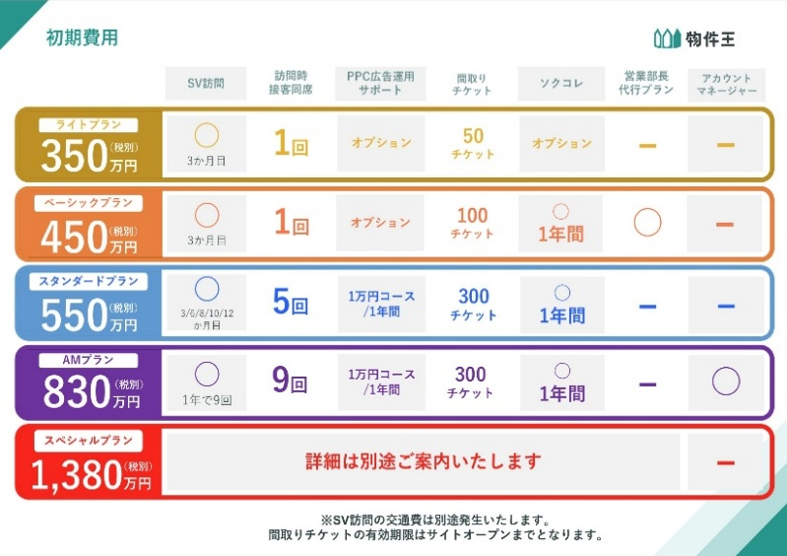
 |  |  |  |  |  |  | 宅建業免許 取得費用 |  | -
 |  |  |  |  |  |  | 物件王 加盟金 |  | 4,500,000
【 インセンティブ（仲手のみ反映） 】 |  |  | 給料の１．５倍までは、インセンティブを出さない。他の費用が掛かる為
給与 |  | 足切り係数 |  |  |  |  | 小計 |  | 4,500,000
600,000 | × | 1.5 | ＝ | 900,000 |  |  | 実店舗費用等 | 店舗改装費用
 |  |  |  |  |  |  |  | 看板設置費用 | 300,000
実績仲介手数料 | ー | 900,000 | ＝ | インセ原資 |  |  | 小計 |  | 300,000
 |  |  |  |  |  |  | 合計 |  | 4,800,000
インセ原資 | × | 20% | ＝ | インセンティブ |  |  | 合計（税込） |  | 5,280,000

 |  |  |  |  |  |  |  |  |  |  | 10,574,000
 |  |  |  |  |  |  |  |  |  |  | 2,400,000 | 仮PPC20万/月
 |  |  |  |  |  |  |  |  |  |  | 12,974,000

簡易PL
事業推移 簡易確認表

 | 1年目（稼働約半年） |  |  |  | 2年目

 | 科目 |  | 件数 | 金額 | 科目 |  | 件数 | 金額
 | 売上総利益 | 仲介手数料 | 40件 | 17,280,000 | 売上総利益 | 仲介手数料 | 60件 | 25,920,000 | 0 | 0 | 864,000 | 864,000 | 1,296,000 | 1,296,000 | 2,160,000 | 2,160,000 | 3,710,000 | 2,960,000 | 3,710,000 | 9,210,000 | 3,335,000 | 2,960,000 | 9,210,000 | 2,960,000 | 2,960,000 | 9,210,000 | 3,335,000 | 2,960,000 | 9,210,000 | 2,960,000 | 2,960,000 | 9,210,000
 |  | リフォーム | 2件 | 840,000 |  | リフォーム | 6件 | 2,520,000 | 1,676,450 | 1,676,450 | 1,676,450 | 1,676,450 | 1,805,650 | 1,805,650 | 1,838,200 | 1,838,200 | 1,838,200 | 1,838,200 | 1,838,200 | 1,838,200 | 1,892,200 | 1,838,200 | 1,838,200 | 1,838,200 | 1,838,200 | 1,838,200 | 1,838,200 | 1,838,200 | 1,838,200 | 1,838,200 | 1,838,200 | 1,838,200
 |  | 自社請負 | 1件 | 1,250,000 |  | 自社請負 | 2件 | 2,500,000 | 1 | 2 | 3 | 4 | 5 | 6 | 7 | 8 | 9 | 10 | 11 | 12 | 13 | 14 | 15 | 16 | 17 | 18 | 19 | 20 | 21 | 22 | 23 | 24
 |  | 他社紹介 | 1件 | 1,500,000 |  | 他社紹介 | 3件 | 750,000 | -168万 | -335万 | -417万 | -498万 | -549万 | -600万 | -568万 | -535万 | -348万 | -236万 | -49万 | 688万 | 833万 | 945万 | 1,682万 | 1,794万 | 1,906万 | 2,644万 | 2,793万 | 2,905万 | 3,643万 | 3,755万 | 3,867万 | 4,604万
 |  | 合計 |  | 20,870,000 |  | 合計 |  | 31,690,000 | (1,676,450) | (3,352,900) | (4,165,350) | (4,977,800) | (5,487,450) | (5,997,100) | (5,675,300) | (5,353,500) | (3,481,700) | (2,359,900) | (488,100) | 6,883,700 | 8,326,500 | 9,448,300 | 16,820,100 | 17,941,900 | 19,063,700 | 26,435,500 | 27,932,300 | 29,054,100 | 36,425,900 | 37,547,700 | 38,669,500 | 46,041,300

 | 販売管理費 合計 |  |  | 21,500,468 | 販売管理費 合計 |  |  | 22,112,400

 | 営業損益 |  |  | (630,468) | 営業損益 |  |  | 9,577,600

黒字転換イメージ（累積）

